1_Rechnung
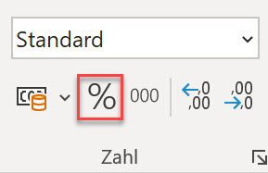
Artikel | Menge in kg | Preis CHF / kg | Betrag CHF | Rabatt % | Rabatt CHF |  | Betrag
Knollensellerie | 0.352 | CHF 5.30 | CHF 1.87 | 5% | CHF 0.09 |  | CHF 1.77 | Tipp: Bezüge mit Spuren sichtbar machen
Karotten | 3.346 | CHF 3.60 | CHF 12.05 | 8% | CHF 0.96 |  | CHF 11.08 | Formeln > Formelüberwachung
Kartoffeln | 1.348 | CHF 2.80 | CHF 3.77 |  | CHF 0.00 |  | CHF 3.77
 |  |  | CHF 17.69 |  | CHF 1.06 |  | CHF 16.63

 |  | Rabatt insgesamt auf Originalbetrag: |  |  | 5.98%

 |  |  |  |  |  | Rundung | CHF 0.02
 |  |  |  |  |  | Total | CHF 16.65

 |  |  |  |  |  |  |  | Tipp: Zuerst Datentyp auf Prozent stellen und anschliessend Wert eingeben. Start > Zahl

2_E-Mails_Formeln
Vorname | Nachname | Voller Name | E-Mail | Bemerkung
Barbara | Fauth | Barbara Fauth | barbara.fauth@excel-kurs.ch | Mit absoultem Bezug ($H$2) | Domain: | excel-kurs.ch
Heidi | Tester | Heidi Tester | heidi.tester@excel-kurs.ch
Max | Muster | Max Muster | max.muster@excel-kurs.ch | mit benannter Zelle (Domain)
Marisa | Zaugg | Marisa Zaugg | marisa.zaugg@excel-kurs.ch | Überflüssige Leerzeichen am Anfang oder Ende eines Wortes entfernen
Marianne | Müller | Marianne Müller | marianne.mueller@excel-kurs.ch | Buchstaben ü durch ue ersetzen (Achtung, das ist nicht zwingend in jedem Fall gewünscht! Beim französischen Nachnamen Haüy sollte das ü durch ein u ersetzt werden) | Tipp: Formeln sichtbar machen
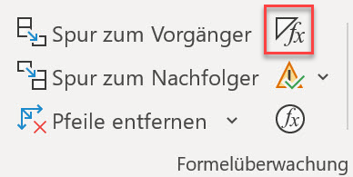
Maria | de la Cruz | Maria de la Cruz | maria.delacruz@excel-kurs.ch | Verschachtelte Funktionen: Mehrere Leerzeichen entfernen und ü durch ue ersetzen | Formeln > Formelüberwachung

 |  |  |  |  | (Ein erneuter Klick kehrt zur normalen Ansicht zurück)

